รายงานงบประมาณ 67
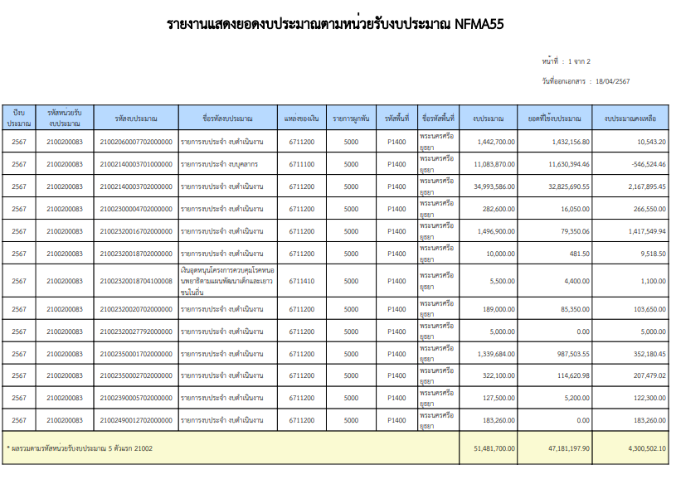
รายงานสรุปการใช้จ่ายงบประมาณกับGF (สำนักปลัดกระทรวงสาธารณสุข) ปีงบประมาณ 2567
ณ วันที่ 18 เมษายน 2567
งบดำเนินงาน | รหัสงบประมาณ | ยอดงบประมาณ | ยอดเบิก | คงเหลือ | % การเบิกGF
โครงการลดปัจจัยเสี่ยงทางสุขภาพด้านยาเสพติดแบบบูรณาการ | 21002060007702000000 | 1,442,700.00 | 1,432,156.80 | 10,543.20 | 99.27 | 1,442,700.00 | 1,432,156.80 | 0.00 | 0.00
รายการค่าใช้จ่ายบุคลากรภาครัฐ พัฒนาด้านสาธารณสุขและสร้างเสริมสุขภาพเชิงรุก | 21002140003702000000 | 34,993,586.00 | 32,825,690.55 | 2,167,895.45 | 93.80 | 34,993,586.00 | 32,825,690.55 | 0.00 | 0.00
โครงการประชาชนทุกกลุ่มวัยได้รับบริการด้านสุขภาพที่เหมาะสม | 21002300004702000000 | 282,600.00 | 16,050.00 | 266,550.00 | 5.68 | 282,600.00 | 16,050.00 | 0.00 | 0.00
โครงการพัฒนาระบบการแพทย์ปฐมภูมิและเครือข่ายระบบสุขภาพระดับอำเภอ | 21002320016702000000 | 1,496,900.00 | 79,350.06 | 1,417,549.94 | 5.30 | 1,496,900.00 | 79,350.06 | 0.00 | 0.00
โครงการพระราชดำริและเฉลิมพระเกียรติ | 21002320018702000000 | 10,000.00 | 481.50 | 9,518.50 | 4.82 | 10,000.00 | 481.50 | 0.00 | 0.00
โครงการพัฒนาระบบบริการสุขภาพ | 21002320020702000000 | 189,000.00 | 85,350.00 | 103,650.00 | 45.16 | 189,000.00 | 85,350.00 | 0.00 | 0.00
นโยบายยุทธศาสตร์ ระบบบริหารจัดการด้านสุขภาพที่มีคุณภาพและประสิทธิภาพ | 21002350001702000000 | 1,339,684.00 | 987,503.55 | 352,180.45 | 73.71 | 1,339,684.00 | 987,503.55 | 0.00 | 0.00
ประชาชนได้รับการดูแลสุขภาพและมีพฤติกรรมสุขภาพที่ถูกต้อง | 21002350002702000000 | 322,100.00 | 114,620.98 | 207,479.02 | 35.59 | 322,100.00 | 114,620.98 | 0.00 | 0.00
โครงการสร้างเสริมระบบการดูแลสุขภาพเพื่อรองรับผู้สูงอายุแบบบูรณาการ | 21002390005702000000 | 127,500.00 | 5,200.00 | 122,300.00 | 4.08 | 127,500.00 | 5,200.00 | 0.00 | 0.00
โครงการบริหารจัดการขยะและสิ่งแวดล้อม | 21002490012702000000 | 183,260.00 | 0.00 | 183,260.00 | 0.00 | 183,260.00 | 0.00 | 0.00 | 0.00
รวม |  | 40,387,330.00 | 35,546,403.44 | 4,840,926.56 | 88.01

รายงานสรุปการใช้จ่ายงบประมาณกับGF (สำนักปลัดกระทรวงสาธารณสุข)
งบดำเนินงาน(เบิกแทนกัน) | รหัสงบประมาณ | ยอดงบประมาณ | ยอดเบิก NGF | คงเหลือ | % การเบิกGF
เงินอุดหนุนโครงการควบคุมโรคหนอนพยาธิตามแผนพัฒนาเด็กและเยาวชนในถิ่น | 21002320018704100008 | 5,500.00 | 4,400.00 | 1,100.00 | 80.00
เพื่อใช้ในโครงการควบคุมและป้องกันโรคขาดสารไอโอดีนแห่งชาติ ปี 2566 | 21002320027792000000 | 5,000.00 | 0.00 | 5,000.00 | 0.00 | 5,000.00 | 0.00 | 0.00 | 0.00
รวม |  | 10,500.00 | 4,400.00 | 6,100.00 | 41.90

รายงานสรุปการใช้จ่ายงบประมาณกับGF (สำนักปลัดกระทรวงสาธารณสุข)
ณ วันที่ 18 เมษายน 2567
งบบุคลากร | รหัสงบประมาณ | ยอดงบประมาณ | ยอดเบิก NGF | คงเหลือ | % การเบิกGF
รายการงบประจำ งบบุคลากร | 2100214000370100000 | 11,083,870.00 | 11,630,394.46 | -546,524.46 | 104.93
รวม |  | 11,083,870.00 | 11,630,394.46 | -546,524.46 | 104.93

รายงานสรุปการใช้จ่ายงบประมาณกับGF (สำนักปลัดกระทรวงสาธารณสุข)
ณ วันที่ 18 เมษายน 2567
รายงานสถานะการใช้จ่ายงบประมาณ | ยอดงบประมาณ | ยอด GF (PO) | ยอดGF (เบิกจ่าย) | คงเหลือ NGF | % การเบิก
งบดำเนินงาน | 40,387,330.00 | 0.00 | 35,546,403.44 | 4,840,926.56 | 88.01
งบเบิกแทนกัน | 10,500.00 | 0.00 | 4,400.00 | 6,100.00 | 41.90
งบบุคลากร | 11,083,870.00 | 0.00 | 11,630,394.46 | -546,524.46 | 104.93
รวมเงินงบประมาณในระบบ GFMIS | 51,481,700.00 | 0.00 | 47,181,197.90 | 4,300,502.10 | 91.65
 | 51,481,700.00 | 47,181,197.90 | 4,300,502.10
 | 0.00 | 0.00 | 0.00

รายงานสรุปการใช้จ่ายงบประมาณกับGF (สำนักปลัดกระทรวงสาธารณสุข)
ณ วันที่ 18 เมษายน 2567
รายงานสถานะการใช้จ่ายงบประมาณ | ยอดงบประมาณ | ยอด GF (PO/สำรองเงิน) | ยอดGF (เบิกจ่าย) | คงเหลือ NGF | % การเบิก
งบลงทุน (ก่อสร้าง) เงินกันปี 66 | 27,399,245.29 | 0.00 | 27,399,245.29 | 0.00 | 100.00
งบกลาง เงินกันปี 66 | 1,160,000.00 | 0.00 | 1,160,000.00 | 0.00 | 100.00
รวมเงินงบประมาณในระบบ GFMIS | 28,559,245.29 | 0.00 | 28,559,245.29 | 0.00 | 100.00

 |  |  | .
 | 80,040,945.29 | - | 75,740,443.19 | 4,300,502.10 | 94.63

 | 78,880,945.29 | - | 74,580,443.19 | 4,300,502.10 | 94.55

เบิกจ่ายรวม
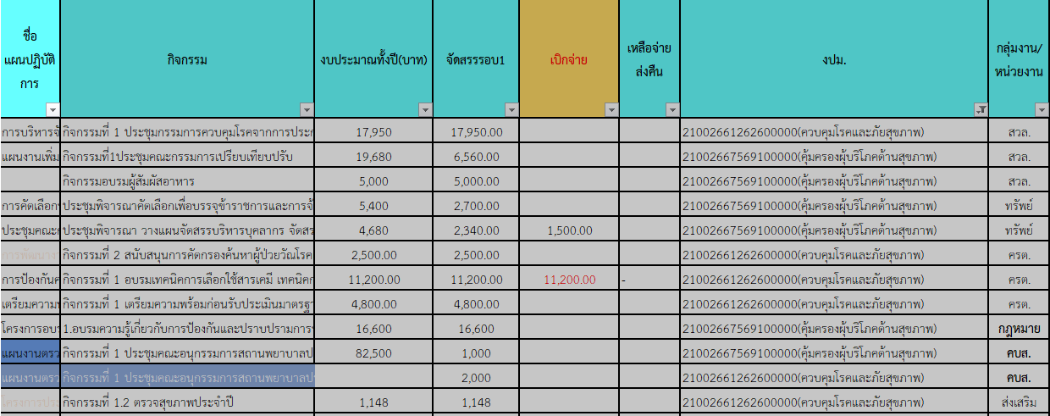
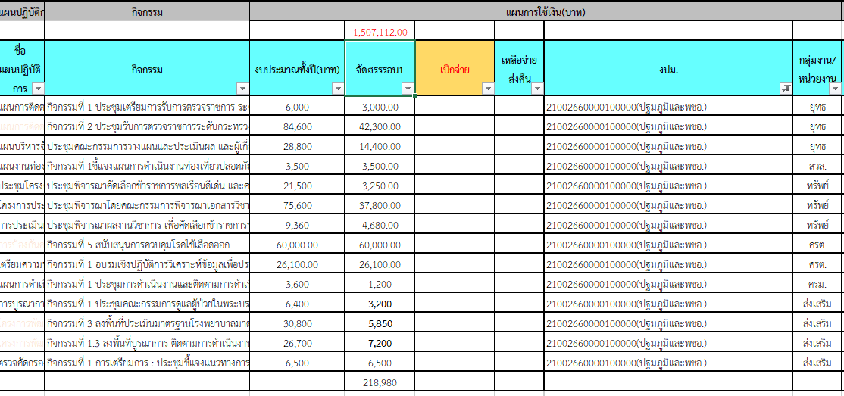
 |  |  |  |  |  |  |  |  |  |  |  |  |  |  |  |  |  |  | 21002350002702000000 |  |  |  |  |  |  |  |  |  | 21002320016702000000 พชอ. |  |  |  |  |  | 21002300004702000000 กลุ่มวัย 4 วัย | 210023500027020000000 |  | 21002320018702000000 | 21002390005702000000
 |  |  |  |  |  |  |  |  |  |  |  |  |  |  |  |  |  |  | 21002661262600000 |  |  |  |  | 21002667569100000 |  |  |  |  | 21002660000100000 |  |  |  |  |  | 21002668207100000 ปฐมวัย | 21002667569100000 | 21002661262600000(ควบคุมโรคและภัยสุขภาพ) | 21002668228200000 | 21002668207000000
ฝ่าย/คชจ. | ยาเสพติด | ประกันสังคม สสจ-สสอ | ประกันสังคม รพช. | ค่ากองทุนเงินทดแทน สสจ.-สสอ | ค่ากองทุนเงินทดแทน รพช. | ต่าตอบแทน พตส.-สสจ. | ต่าตอบแทน พตส.-สสอ. | ต่าตอบแทน พตส.-รพช. | ต่าตอบแทน คตส.-สสจ. | ต่าตอบแทน คตส.-รพช. | ต่าตอบแทน ฉ11 | ค่าไม่ทำเวช | ค่าเช่าบ้าน | ยุทธ์ |  | คบส | ค่าสาธารณูปโภค สสจ. | ค่าชันสูตรพลิกศพ | ครต | สิ่งแวดล้อม | สิ่งแวดล้อม | บร | คบส. | คบส. | บร | กฎหมาย | สิ่งแวดล้อม | ทรัพย์ | ยุทธ์ | สิ่งแวดล้อม | ทรัพย์ | ครต | ครม | ส่งเสริม | ส่งเสริม | บร | บร | พคบ | ส่งเสริม (พี่เล็ก) | ส่งเสริม
จัดสรร | 1,442,700.00 | 159,750.00 | 172,176.00 | 15,780.00 | 17,244.00 | 18,846,759.00 |  |  | 58,500.00 | 82,500.00 | 8,250,401.00 | 280,000.00 | 78,400.00 | 50,000.00 | 10,000.00 | 1,000.00 | 1,141,300.00 | 86,000.00 | 18,500.00 | 17,950.00 | 1,148.00 | 142,900.00 | 2,000.00 | 1,000.00 | 100,100.00 | 16,600.00 | 11,560.00 | 5,040.00 | 59,700.00 | 3,500.00 | 45,730.00 | 86,100.00 | 1,200.00 | 22,750.00 | 73,034.00 | 100,100.00 | 142,900.00 | 10,000.00 | 41,000.00 | 86,400.00
ตั้ง PO
243527 |  | 27,750.00 | 29,071.00 |  |  |  |  |  | 10,500.00
243558 |  | 27,750.00 | 29,071.00 |  |  | 144,000.00 | 569,000.00 | 4,131,304.00 | 10,500.00 | 29,000.00 | 8,020,800.00 | 70,000.00 | 9,800.00 |  |  |  | 286,385.30 | 5,250.00
243588 | 91,000.00 | 27,750.00 | 29,071.00 |  |  | 81,000.00 | 291,000.00 | 2,057,176.00 |  | 14,500.00 | 229,400.00 | 35,000.00 | 3,800.00 |  |  |  | 133,894.58 | 8,400.00
243619 | 399,253.00 | 27,000.00 | 28,321.00 | 14,100.00 |  | 74,500.00 | 293,000.00 | 2,071,370.97 | 9,000.00 | 14,500.00 | -10,300.00 | 35,000.00 | 15,800.00 |  |  |  | 213,013.20 | 6,000.00 | 11,200.00
243650 | 193,430.00 | 25,500.00 | 27,715.00 |  |  | 71,500.00 | 289,000.00 | 2,082,666.66 | 7,500.00 | 13,000.00 |  | 35,000.00 | 9,800.00 |  |  |  | 36,125.69 | 25,650.00 |  |  |  |  |  |  |  |  |  | 1,500.00 |  |  | 2,000.00 | 26,100.00 |  |  | 7,800.00
243678 | 289,889.00 | 24,750.00 | 27,715.00 |  |  | 79,000.00 | 288,854.92 | 2,064,000.00 | 7,500.00 | 13,000.00 | 6,930,483.00 | 35,000.00 | 3,800.00 |  |  | 1,000.00 | 267,084.78 | 20,850.00 | 2,500.00 |  |  | 92,860.98 |  |  | - |  | 6,560.00 |  | 5,550.00 |  |  | 760.21 |  | 3,200.00 | 8,250.00 | - | 92,860.98 | 481.50 |  | 5,200.00
243709 |  |  |  |  |  |  | 284,500.00 | 2,052,071.00 |  |  |  |  | 3,800.00 |  |  |  |  | 19,200.00
243739
243770
243800
243831
243862
รวมเบิก | 973,572.00 | 160,500.00 | 170,964.00 | 14,100.00 | - | 450,000.00 | 2,015,354.92 | 14,458,588.63 | 45,000.00 | 84,000.00 | 15,170,383.00 | 210,000.00 | 46,800.00 |  |  | 1,000.00 | 936,503.55 | 85,350.00 | 13,700.00 | - | - | 92,860.98 | - | - | - | - | 6,560.00 | 1,500.00 | 5,550.00 | - | 2,000.00 | 26,860.21 | - | 3,200.00 | 16,050.00 | - | 92,860.98 | 481.50 | - | 5,200.00 | -
คงเหลือ | 469,128.00 | -750.00 | 1,212.00 | 1,680.00 | 17,244.00 | 1,922,815.45 |  |  | 13,500.00 | -1,500.00 | -6,919,982.00 | 70,000.00 | 31,600.00 |  |  | - | 204,796.45 | 650.00 | 4,800.00 | 17,950.00 | 1,148.00 | 50,039.02 | 2,000.00 | 1,000.00 | 100,100.00 | 16,600.00 | 5,000.00 | 3,540.00 | 54,150.00 | 3,500.00 | 43,730.00 | 59,239.79 | 1,200.00 | 19,550.00 | 56,984.00 | 100,100.00 | 50,039.02 | 9,518.50 | 41,000.00 | 81,200.00 | -
 |  |  |  |  |  |  |  |  |  |  |  |  |  |  |  | เบิกผิดงปม

